第一次
工程款支付证书
工程名称 |  | 郎溪县2017年毕桥镇撤并建制村路面硬化工程（曹湖路） |  |  |  |  | 建设单位 |  |  |  |  |  |  | ERP编号 |  | 7314 | 档案编号 |  | CD2017044
合同金额 |  | 571,197.45 |  |  | 中标时间 | 2017.5.26 | 已提供工程资料 |  | 本项目有中标通知书、施工合同、交工证书、结算审核报告书（含审计定案表原件）、审计报告、终结结算承诺书、不领章承诺书 |  |  |  |  | 保存地址 |  | 合肥 | 责任单位 |  | 东部大区
决算金额 |  | 600,368.23 |  |  | 决算时间 | 2017-11-08 | 项目部印章 |  |  |  |  |  |  | 施工人 |  | 朱梓松15856309588 | 区域责任人 | 施迎东 | 省办负责人 | 施迎东
序号 | 经营填写 |  |  |  |  | 工程填写 | 经营填写 |  |  | 财务填写 |  | 经营、工程、质安填写 |  | 区域负责人 |  | 申请部门填写财务核对 |  |  | 本次支付 金额 | 剩余款项
 | 到款情况 |  |  |  |  |  | 暂列金 |  |  | 代缴税金 |  | 其他扣款 |  | 预留款 |  | 成本票
 | 日期 | 工程款金额 | 周转金金额 | 到款银行 | 到款账户 | 完成进度 | 比例 | 金额 | 备注 | 金额 | 备注 | 金额 | 备注 | 金额 | 备注 | 供货单位 | 合同额 | 成本票额
1 | 2017-11-09 | 340,000.00 |  | 分公司 | 分公司 |  |  |  |  |  |  |  |  |  |  | 朱梓松 |  |  | 340,000.00
2 | 2020-07-28 | 200,368.23 |  | 中行 | 175 257 190 682 |  | 2.0% | 12,007.36 |  | 293 |  | 500 | 外经证 |  |  | 宣城全信商贸有限公司-水泥 开户行：中国农业银行宣城水东分理处 账号：1217 1701 0400 0233 5 | 208000 | 208000 | 208,000.00
 |  |  | 20532.77 | 徽行 | 5206 8432 3131 0000 02 |  |  |  |  |  |  | 100.00 | 转账费

合计 |  | 540368.23 | 20532.77 |  |  |  | - | 12,007.36 |  | 293.00 |  | 600.00 | - | 0.00 | - | - |  |  | 548,000.00 | 0.64
本次结算、支付明细 |  | 应支付金额 |  |  | 208000.00 |  | 本次支付金额 |  |  |  |  |  | 小写 | 208,000.00
 |  | 已支付金额 |  |  | 0.00 |  |  |  |  |  |  |  | 大写 | 贰拾万零捌仟元整
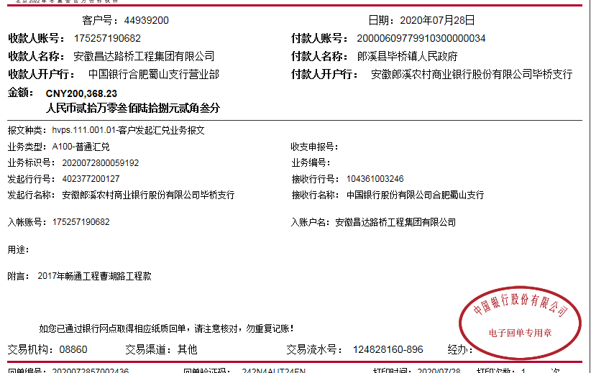
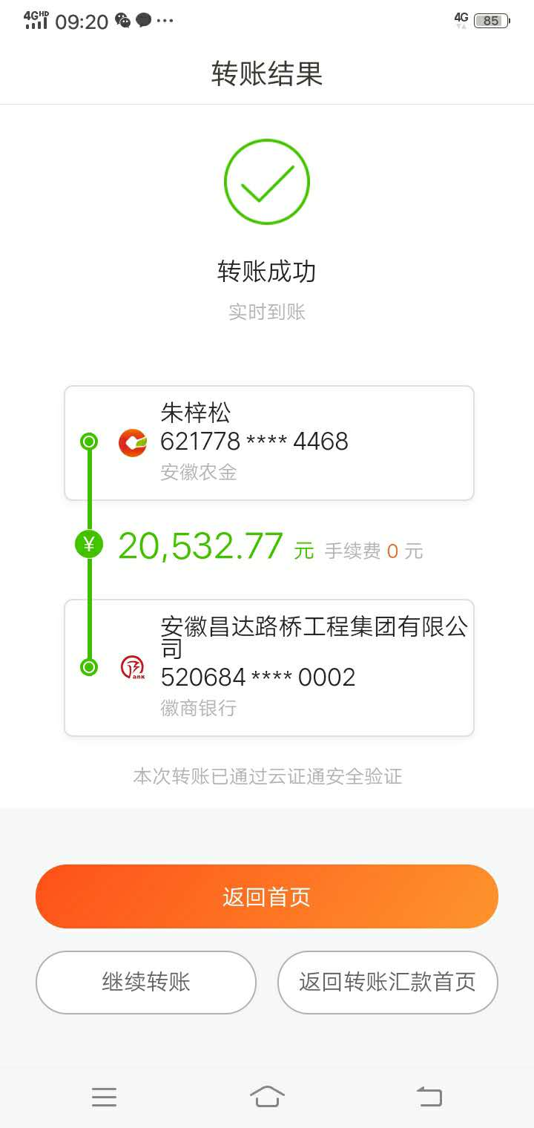
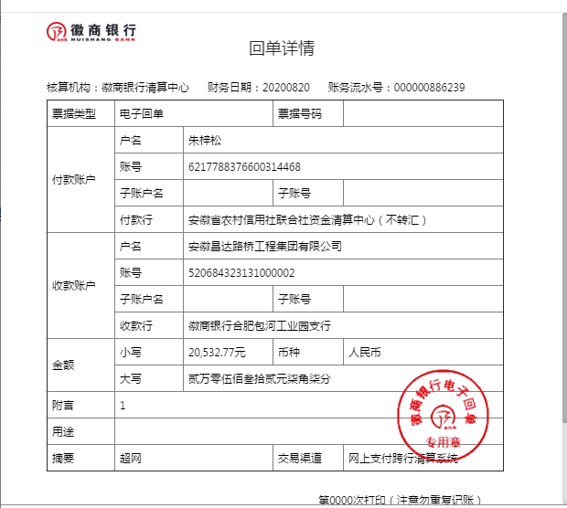

 |  |  |  |  |  |  |  |  |  | 0.90006133402

2
工程款支付证书
工程名称 |  | 郎溪县2017年毕桥镇撤并建制村路面硬化工程（曹湖路） |  |  |  |  | 建设单位 |  |  |  |  |  |  | ERP编号 |  | 7314 | 档案编号 |  | CD2017044
合同金额 |  | 571,197.45 |  |  | 中标时间 | 2017.5.26 | 已提供工程资料 |  | 本项目有中标通知书、施工合同、交工证书、结算审核报告书（含审计定案表原件）、审计报告、终结结算承诺书、不领章承诺书 |  |  |  |  | 保存地址 |  | 合肥 | 责任单位 |  | 东部大区
决算金额 |  | 600,368.23 |  |  | 决算时间 | 2017-11-08 | 项目部印章 |  |  |  |  |  |  | 施工人 |  | 朱梓松15856309588 | 区域责任人 | 施迎东 | 省办负责人 | 施迎东
序号 | 经营填写 |  |  |  |  | 工程填写 | 经营填写 |  |  | 财务填写 |  | 经营、工程、质安填写 |  | 区域负责人 |  | 申请部门填写财务核对 |  |  | 本次支付 金额 | 剩余款项
 | 到款情况 |  |  |  |  |  | 暂列金 |  |  | 代缴税金 |  | 其他扣款 |  | 预留款 |  | 成本票
 | 日期 | 工程款金额 | 周转金金额 | 到款银行 | 到款账户 | 完成进度 | 比例 | 金额 | 备注 | 金额 | 备注 | 金额 | 备注 | 金额 | 备注 | 供货单位 | 合同额 | 成本票额
1 | 2017-11-09 | 340,000.00 |  | 分公司 | 分公司 |  |  |  |  |  |  |  |  |  |  | 朱梓松 |  |  | 340,000.00
2 | 2020-07-28 | 200,368.23 |  | 中行 | 175 257 190 682 |  | 2.0% | 12,007.36 |  | 293 |  | 500 | 外经证 |  |  | 宣城全信商贸有限公司-水泥 开户行：中国农业银行宣城水东分理处 账号：1217 1701 0400 0233 5 | 208000 | 208000 | 208,000.00
 |  |  | 20532.77 | 徽行 | 5206 8432 3131 0000 02 |  |  |  |  |  |  | 100.00 | 转账费
3 | 2021-08-06 | 60,000.00 |  | 中行蜀山支行 | 1752 5719 0682 |  |  | 0.00 |  | 0 |  | 50.00 | 转账费 |  |  | 朱梓松-劳务 开户行：安徽农村信用社郎溪毕桥支行 账号：6217 7883 7660 0314 468 | 172,057.22 |  | 39,950.00
 |  |  |  |  |  |  |  |  |  |  |  | 20,000.00 | 郎溪分公司税金

合计 |  | 600368.23 | 20532.77 |  |  |  | - | 12,007.36 |  | 293.00 |  | 20,650.00 | - | 0.00 | - | - |  |  | 587,950.00 | 0.64
本次结算、支付明细 |  | 应支付金额 |  |  | 208000.00 |  | 本次支付金额 |  |  |  |  |  | 小写 | 208,000.00
 |  | 已支付金额 |  |  | 0.00 |  |  |  |  |  |  |  | 大写 | 贰拾万零捌仟元整
